상품제안서
컬러 스트랩 에코백 | 상품코드: F32319

 |  |  | 02-412-0044 | www.easy1.co.kr
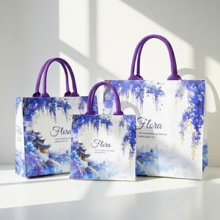

【상세/제작정보】 | -발주 전 색상 재고 먼저 확인 부탁드립니다. -인쇄 시안 내 빼다, 누끼가 있을 시 인쇄비가 추가 될 수 있습니다. -제품의 색상, 인쇄 색상은 화면과 다소 차이가 있을 수 있습니다.

【인쇄/포장옵션】 | 실크, 풀칼라 / 기본 벌크 / OPP 포장 별도

【공급단가】 | 수량 | 100~
*VAT별도 | 소(A6)
 | 중(B5)
 | 대(A6)

【상품 URL】 | https://www.easy1.co.kr:443/src/goods_detail.php?gdno=32319

